Meny
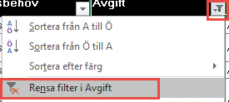
Taxebilaga 1 samt Avgiftsnivåer |  | Filtrering:
ver.5.0 |  | Du kan ändra filtreringen för att ändra vad som visas. I exemplet till höger så selekterar vi enbart de rader som har timavgift och därmed ska vara i bilaga 3
 |  | För att återställa filtrertingen, tryck "Rensa filter i…". De kolumner som har en filtrering har en liten tratt bredvid nerpilen
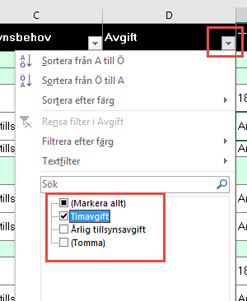

1. | Se till att aktivera redigering samt godkänna användningen av makron (se bilder ovan)
 | Om makron fortfarande inte är aktiverade kan du behöva ändra makroinställningarna.
 | Enklast är att klicka på följande länk och följa instruktioner för din Office version:
 | Aktivera eller inaktivera makron i Office-filer
2. | Gå in på flik Planering
3. | Ange timavgift
4. | Fyll i avgiftsnivåer nedan
 | För att skapa fler avgiftsnivåer, ta tag i det nedre högra hörnet för att skapa nya rader
6. | Gå in på flik Data
7. | Gå igenom kolumn C och ange vilken typ av avgift som ska appliceras
8. | Beroende på valet i kolumn C, välj avgiftsnivå, fyll i timavgift eller fyll i fast avgift
9. | Tryck "Uppdatera Taxebilagor
 | Nya bilagor skapas i separata flikar.

